Sayfa1
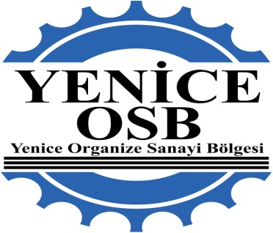
 |  |  |  |  |  |  |  | Tarih :

YENİCE ORGANİZE SANAYİ BÖLGE
Müdürlüğü

 |  |  | TAHAKKUKA ESAS BİLGİLER

 | Yapı Sahibi
 | Yibf No
 | Pafta / Ada / Parsel |  |  | / /
 | İlgili İdare Vergi No |  |  | YENİCE ORGANİZE SANAYİ BÖLGESİ ( İNEGÖL V.D. 9480458806 )
 | Yapı Denetim Kuruluşu |  |  | ( V.D. )

 |  |  |  | ÖDEME BİLGİLERİ

 | Gerçekleşen Fiziki Seviye
 | İlgili İdare Payı % 3 ( KDV Hariç ) |  |  |  |  | 0.00 ₺
 | İlgili Bakanlık Payı % 3 ( KDV Hariç ) |  |  |  |  | 0.00 ₺
 | Yapı Denetim Kuruluşu Payı ( KDV Hariç ) |  |  |  |  | 0.00 ₺
 | Test Firması Payı ( KDV Hariç ) |  |  |  |  | 0.00 ₺
 | KDV % 20 (1/10) |  |  |  |  | 0.00 ₺

 | 1) 333.99.47.1 nolu emanet hesabından, 333.99.47.2 nolu ilgili idare hesabına aktarılan KDV hariç
 | 0.00 ₺ | 'nin Yenice Organize Sanayi Bölgesi Halk Bankası İnegöl Çevreyolu şubesi (Şb.Kodu : 1564 ) TR06 0001 2001 5640
 | 0012 1000 02 nolu hesabına aktarılması,

 | 2) 333.99.47.1 nolu emanet hesabından 333.99.47.3 nolu Çevre ve Şehircilik Bakanlığı döner sermaye payı
 | hesabına aktarılan KDV hariç |  |  | 0.00 ₺ | 'nin Halk Bankası Ankara Kurumsal Şubesindeki
 | TR98 0001 2009 4520 0005 0000 22 nolu hesaba aktarılması,(Mithatpaşa V. Dairesi Vergi No:153 052 2399)

 | 3) 333.99.47.1 nolu emanet hesabından KDV dahil |  |  |  |  | 0.00 ₺ | 'nin adına
 | KUVEYT TÜRK BANKASI NİLÜFER Şubesindeki ( Şb. Kodu : 760 )
 | TR76 0020 5000 0951 5998 9000 01 Nolu hesabına aktarılması,

 | 4) a) 333.99.47.1 nolu emanet hesabından KDV dahil |  |  |  |  | 0.00 ₺ | 'nin
 | adına Şubesindeki ( )
 | TR Nolu hesabına aktarılması,

 | 5) 333.99.47.1 nolu hesabından, 23/12/2017 Tarihli ve 30279 sayılı Resmi Gazete Tebliğine istinaden,
 | Yapı Denetim kuruluşunun, Gelir İdaresi Başkanlığına varsa borcunun ödenmesi hususunda;

 | Gereğini bilgilerinize arz ederim. |  |  |  |  |  | SALİH UFKUN TOKTAŞ YENİCE OSB Müdür

 | ------------------------------------------------------------------------------------------------------------------------------------
 | Yeniceköy Mahallesi Hasan Gemici Caddesi no : 125 İnegöl / BURSA
 | Tel No : 0 (224) 714 81 10 Faks : 0 (224) 714 81 20
 | E-Posta : info@yeniceosb.org.tr

